补充材料
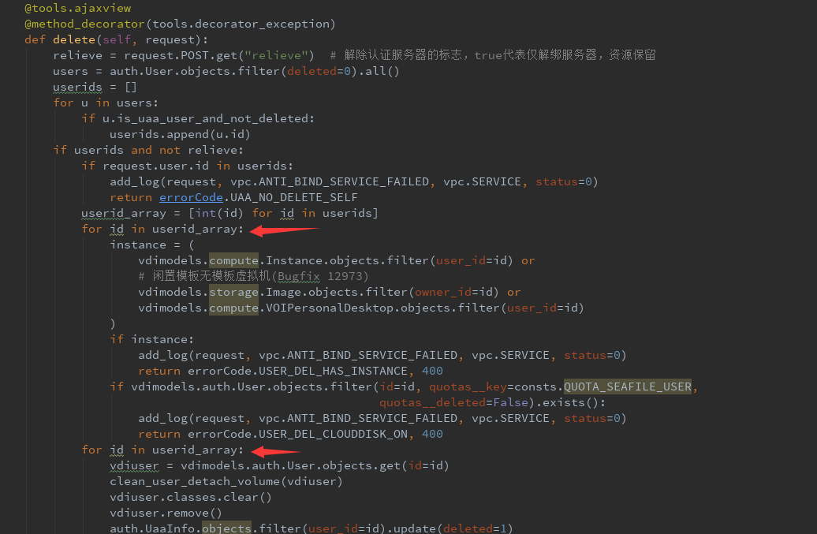
账号删除过慢，优化前（左）和优化后

